المؤشرات الكلية

سوق العراق للاوراق المالية
جلسة الاربعاء 2026/8/5 |  |  |  | تقرير أسعار الأسهم المتداولة لسوق العراق للأوراق المالية
الجلسة (135)
الاسهم المتداولة المدرجة و OTC |  |  | 11,960,491,212 |  |  | قيمة الأسهم المتداولة المدرجة و OTC |  | 3,165,168,864 |  |  | صفقات الشركات المدرجة وOTC | 1264
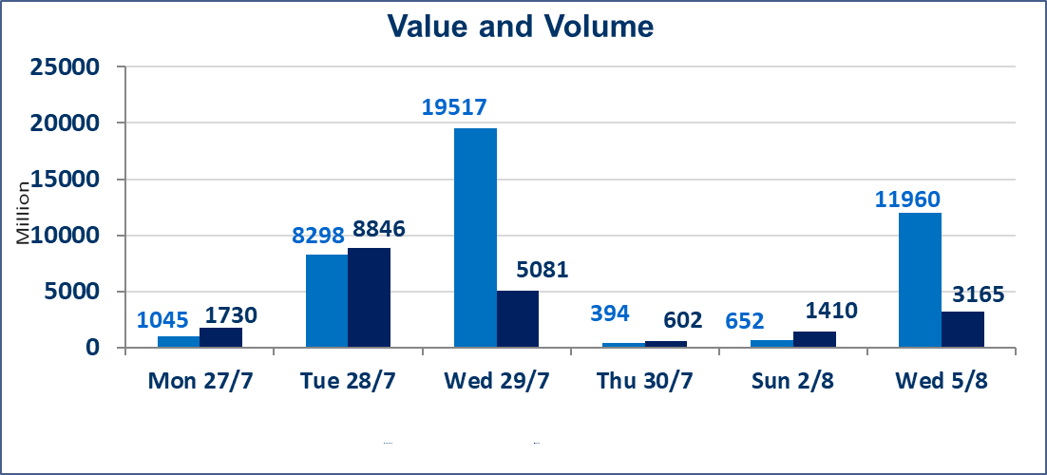
المؤشر60 ISX اليوم | 1037.81 |  | نقطة |  |  | المؤشر15 ISX اليوم | 1263.32 | نقطة
المؤشر 60 ISX السابق | 1040.99 |  | نقطة |  |  | المؤشر 15 ISX السابق | 1266.46 | نقطة
نسبة التغير | -0.31 |  | % |  |  | نسبة التغير | -0.25 | %
عدد النقاط | -3.18 |  | نقطة |  |  | عدد النقاط | -3.14 | نقطة

الشركات المدرجة | 103 | OTC | 22 | 125 |  | الشركات غير المتداولة المدرجة | 40 | OTC | 21 | 61
الشركات المتداولة | 46 | OTC | 1 | 47 |  | الشركات المرتفعة |  |  | 7
شركات الهيئة العامة |  |  |  | 9 |  | الشركات المنخفضة |  |  | 19
الموقوفة بقرار من هيأة الأوراق المالية |  |  |  | 8
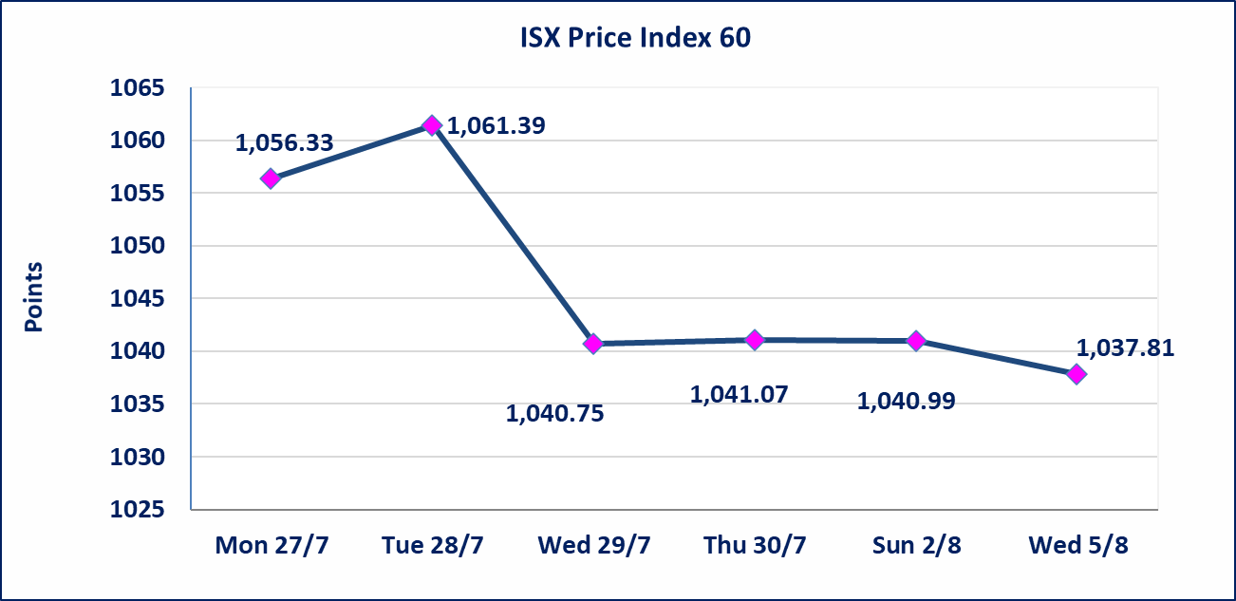
 |  |  |  |  |  | 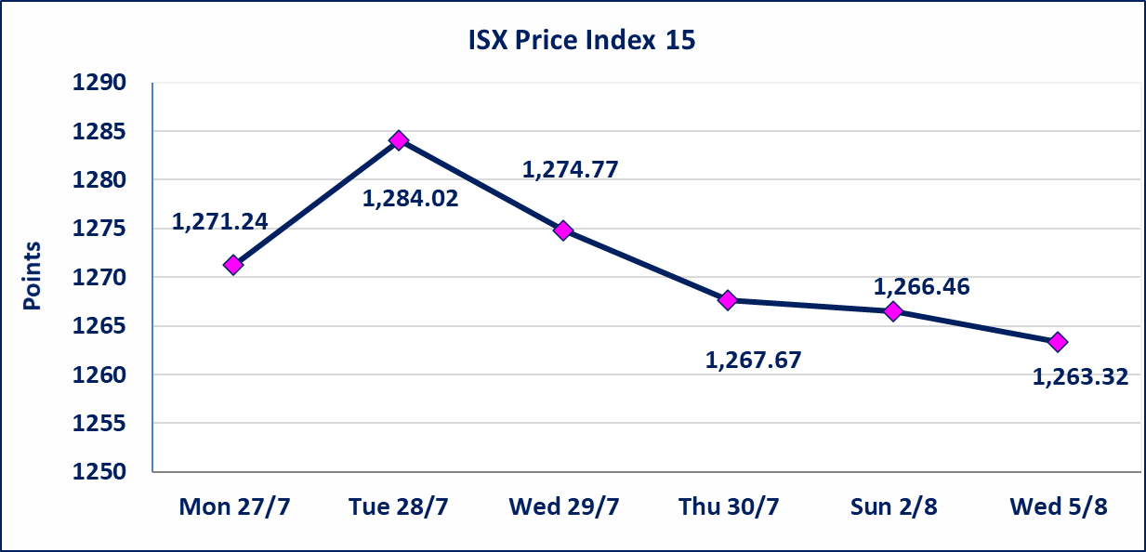

الاوامر الخاصة | نفذت شركة الاثمار(شراء) للوساطة و الحكمة (بيع للوساطة) أمر خاص على أسهم شركة مصرف نور العراق بعدد أسهم (11,250,000,000) سهم، وقيمة بلغت (2,250,000,000) دينار، في زمن الجلسة الاضافي (بعد الساعة 1 ظهراً) وفقاً لاجراءات تنفيذ الصفقات الكبيرة.
سندات الوطنية الاصدارية الاولى | ايقاف التداول على سندات الوطنية الاصدارية الاولى فئة (1,000,000،500,000) دينار إعتباراً من جلسة الخميس 2026/8/6 لقرب استحقاق الفائدة النصف السنوية . وسيتم اعادة التداول اعتبارا من جلسة 2026/8/12
الوطنية للصناعات الغذائية (INFF) | تم البدء بعمليات ايداع شهادات اسهم المساهمين لشركة الوطنية للصناعات الغذائية إعتباراً من جلسة الاحد 2026/5/24 وسيتم اطلاق التداول لحين اكمال انتهاء الاجراءات في مركز الايداع في منصة الشركات غير المدرجة ISX-OTC.
الحد الأعلى والادنى للتغير في السعر | نسبة التغير الحدود الدنيا للحركة السعرية للاسهم من (5% الى 10%) والحدود العليا من(10% الى 25%)في كافة المنصات ماعدا منصة OTC.
Web site : www.isx-iq.net E-mail : info-isx@isx-iq.net |  |  |  |  | 07834000034 - 07711211522 : ص . ب :3607 العلوية الهاتف |  |  |  |  |  | بغداد /الكرادة/ قرب المسرح الوطني /مجاور مصرف الخليج التجاري

نسبة التغير
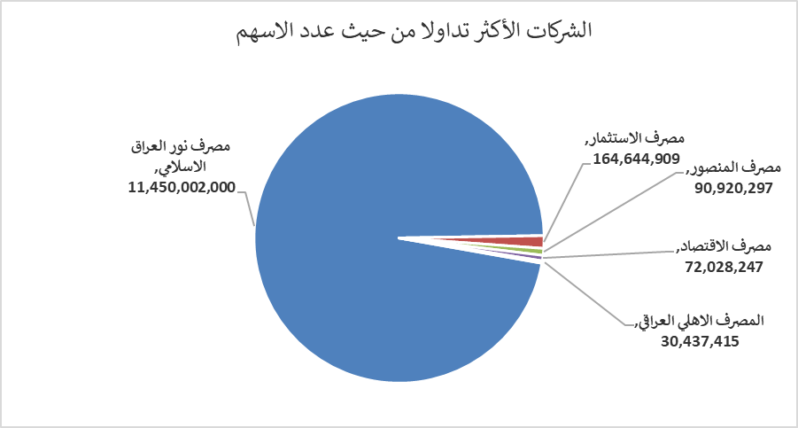
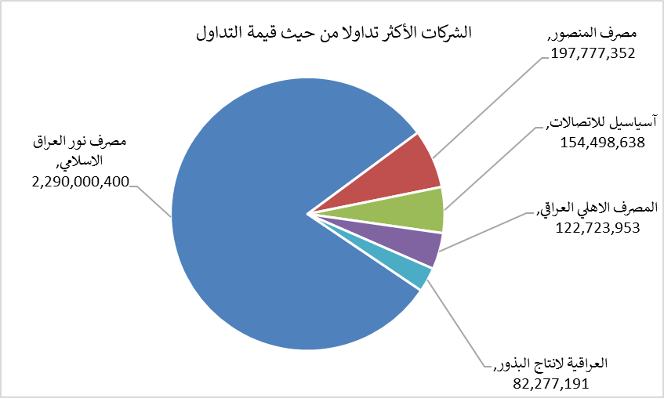
الشركات الأكثر ارتفاعاً وانخفاضاً

نسبة التغير لاسعار الاغلاق الاكثر ارتفاعاً |  |  |  | نسبة التغير لاسعار الاغلاق الاكثر انخفاضاً
اسم الشركة | اغلاق | التغير(%) | الاسهم المتداولة | اسم الشركة | اغلاق | التغير (%) | الاسهم المتداولة
الوطنية لصناعات الاثاث المنزلي | 1.090 | 9.00 | 935,488 | المصرف المتحد للاستثمار | 0.050 | -16.67 | 13,823,836
الخاتم للاتصالات | 4.510 | 3.20 | 2,072,163 | فندق السدير | 24.300 | -10.00 | 17,170
العراقية لانتاج وتسويق اللحوم | 4.800 | 3.00 | 101,693 | انتاج الالبسة الجاهزة | 2.300 | -8.00 | 370,745
الخياطة الحديثة | 7.010 | 2.34 | 5,790,887 | مصرف الموصل للاستثمار | 0.150 | -6.25 | 24,810,988
الصناعات الخفيفة | 1.300 | 0.78 | 2,506,745 | الخليج للتامين | 0.600 | -6.25 | 27,170

الشركات الاكثر نشاطا حسب الاسهم المتداولة (حجم التداول) |  |  |  | الشركات الاكثر نشاطا حسب القيمة المتداولة
اسم الشركة | اغلاق | التغير(%) | الاسهم المتداولة | اسم الشركة | اغلاق | التغير (%) | القيمة المتداولة
مصرف نور العراق الاسلامي | 0.200 | 0.00 | 11,450,002,000 | مصرف نور العراق الاسلامي | 0.200 | 0.00 | 2,290,000,400
مصرف الاستثمار | 0.350 | -2.78 | 164,644,909 | مصرف المنصور | 2.170 | 0.00 | 197,777,352
مصرف المنصور | 2.170 | 0.00 | 90,920,297 | آسياسيل للاتصالات | 16.050 | -0.06 | 154,498,638
مصرف الاقتصاد | 0.240 | 0.00 | 72,028,247 | المصرف الاهلي العراقي | 4.020 | -0.50 | 122,723,953
المصرف الاهلي العراقي | 4.020 | -0.50 | 30,437,415 | العراقية لانتاج البذور | 5.850 | -0.85 | 82,277,191

